Hoja1
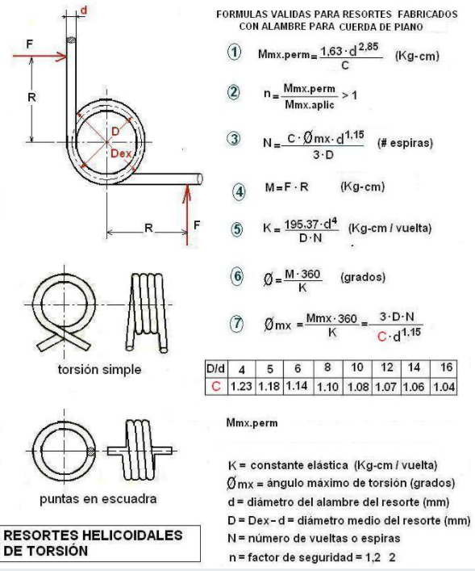
CALCULO DE RESORTES DE TORSIÓN (CUERDA PARA PIANO) conociendo F, R y determinando D y d

DATOS |  | RESULTADOS
F (kgf) | 8 | Mmx.aplic | = | 344
R (cm) | 43 | Mmx.perm | = | 353.86288272
D (mm) | 35 | n | = | 1.0286711707
d (mm) | 7 | funciona | si
D/d | 5 | K | = | 2680.4764
C (tabla) | 1.18 | N establecido | = | 5
 |  | ϴ | = | 46.200742525
 |  | ϴmx | = | 47.469488283

